Connection
NES
Universal board
NES cartridge 60 pins I/F
NES cartridge 60 pins I/F
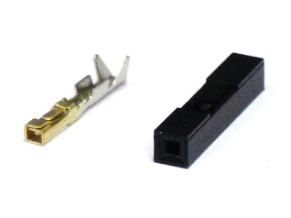
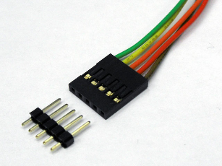

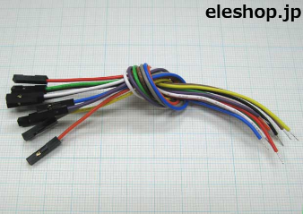

pin socket
 |  | pin header | pin socket |  | QI connector

ＱＩコネクタは、2.54mmピッチのヘッダーピンに接続して使用する、電子工作でもおなじみ汎用コネクタです。「2550コネクタ」ともいわれます。 電子工作以外でも、自作PCの内部配線用のコネクタとしても使用されており、実にワールドワイドで活躍している汎用コネクタなのです。
 |  |  |  | cable w/ pin socket

max 60 lines.

DE1 board
Linux board

2.54 mm pitch GPIO 40 x 2 pins
2.54 mm pitch GPIO 40 x 2 pins

 | I2C
 | 4 lines

cartridge
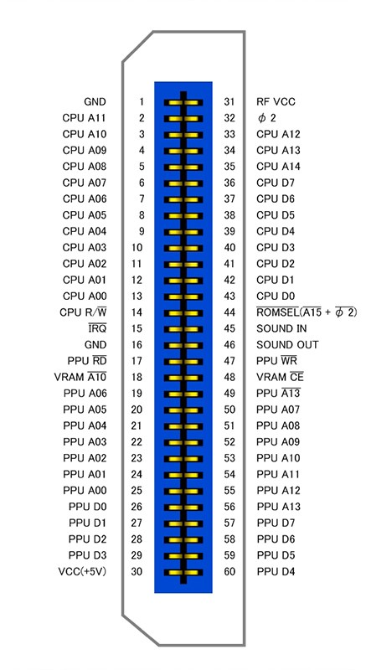
カートリッジコネクタピンアサイン |  |  | http://wiki.nesdev.com/w/index.php/Cartridge_connector
表 | 裏 |  |  | ------- |  |  |  |  | おおよそ上半分がCPUからのアドレスバスとデータバス
1:GND | 31:Vcc |  | GND -- | |01 31| | -- +5V |  |  |  | IRQやオーディオなどを挟んで下半分がPPUのアドレスバスとデータバス
2:PRG-A11 | 32:??? N/C |  | CPU A11 -> | |02 32| | <- M2 |  |  |  | φ2(M2とも)はシステムクロック
3:PRG-A10 | 33:PRG-A12 |  | CPU A10 -> | |03 33| | <- CPU A12 |  |  |  | SOUND INはAPU(2A03)からのサウンド出力。
4:PRG-A9 | 34:PRG-A13 |  | CPU A9 -> | |04 34| | <- CPU A13 |  |  |  | SOUND OUTはカセット側に拡張音源が乗っていればSOUND INとミックスして出力。
5:PRG-A8 | 35:PRG-A14 |  | CPU A8 -> | |05 35| | <- CPU A14 |  |  |  | 特になければそのままOUTに直結する。
6:PRG-A7 | 36:PRG-D7 |  | CPU A7 -> | |06 36| | <> CPU D7 |  |  |  | ピッチは2.54mm
7:PRG-A6 | 37:PRG-D6 |  | CPU A6 -> | |07 37| | <> CPU D6 |  |  |  | 基板厚は1.2mm
8:PRG-A5 | 38:PRG-D5 |  | CPU A5 -> | |08 38| | <> CPU D5
9:PRG-A4 | 39:PRG-D4 |  | CPU A4 -> | |09 39| | <> CPU D4
10:PRG-A3 | 40:PRG-D3 |  | CPU A3 -> | |10 40| | <> CPU D3
11:PRG-A2 | 41:PRG-D2 |  | CPU A2 -> | |11 41| | <> CPU D2
12:PRG-A1 | 42:PRG-D1 |  | CPU A1 -> | |12 42| | <> CPU D1
13:PRG-A0 | 43:PRG-D0 |  | CPU A0 -> | |13 43| | <> CPU D0
14:PRG-R/~W | 44:~PRG-CE |  | CPU R/W -> | |14 44| | <- /ROMSEL (/A15 + /M2)
15:~IRQ N/C (Out) | 45:Sound In C46 |  | /IRQ <- | |15 45| | <- Audio from 2A03
16:GND | 46:Sound Out C45 |  | GND -- | |16 46| | -> Audio to RF
17:~CHR-OE | 47:~CHR-WE |  | PPU /RD -> | |17 47| | <- PPU /WR
18:VRAM-A10 | 48:~VRAM-CE | >> | CIRAM A10 <- | |18 48| | -> CIRAM /CE
19:CHR-A6 | 49:CHR-A13 |  | PPU A6 -> | |19 49| | <- PPU A13
20:CHR-A5 | 50:CHR-A7 |  | PPU A5 -> | |20 50| | <- PPU A7
21:CHR-A4 | 51:CHR-A8 |  | PPU A4 -> | |21 51| | <- PPU A8
22:CHR-A3 | 52:CHR-A9 |  | PPU A3 -> | |22 52| | <- PPU A9
23:CHR-A2 | 53:CHR-A10 |  | PPU A2 -> | |23 53| | <- PPU A10
24:CHR-A1 | 54:CHR-A11 |  | PPU A1 -> | |24 54| | <- PPU A11 | <<
25:CHR-A0 | 55:CHR-A12 |  | PPU A0 -> | |25 55| | <- PPU A12
26:CHR-D0 | 56~:CHR-A13 |  | PPU D0 <> | |26 56| | <- PPU /A13
27:CHR-D1 | 57:CHR-D7 |  | PPU D1 <> | |27 57| | <> PPU D7
28:CHR-D2 | 58:CHR-D6 |  | PPU D2 <> | |28 58| | <> PPU D6
29:CHR-D3 | 59:CHR-D5 |  | PPU D3 <> | |29 59| | <> PPU D5
30:Vcc | 60:CHR-D4 |  | +5V -- | |30 60| | <> PPU D4
 |  |  |  | -------

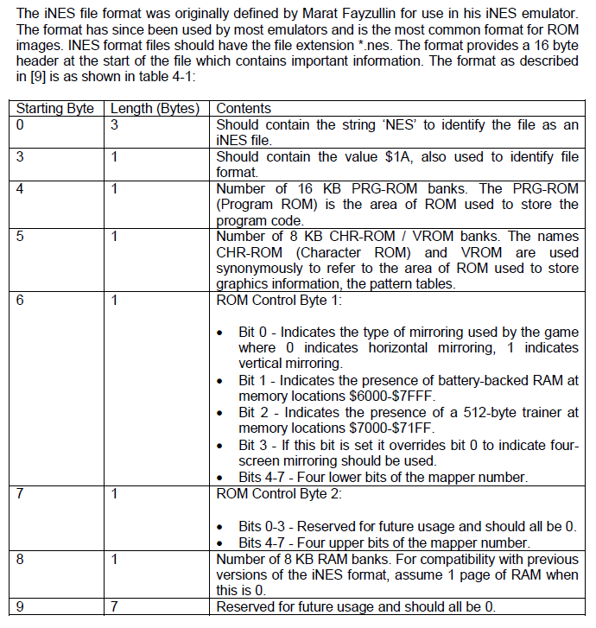

 |  |  |  |  |  | Burgur time iNES dump

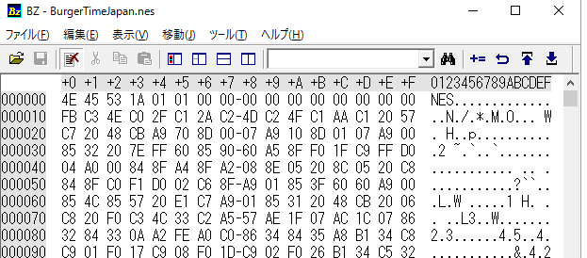

Mapper 0.

 |  |  |  |  |  |  |  |  |  | https://wiki.nesdev.com/w/index.php/Mask_ROM_pinout#8kB_.2F_16kB_.2F_32kB_.2F_64kBytes_.2828pin.29_ROMs
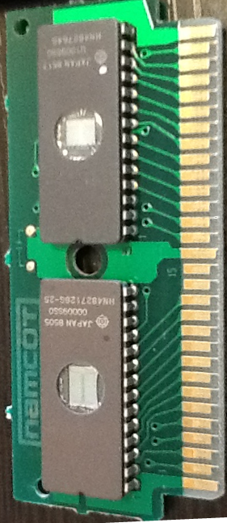
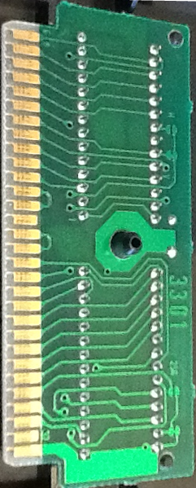
 |  |  |  | ------- |  |  | ------- |  |  | RROM Non-standard 64-kbit CHR pinout
 |  |  | GND -- | |01 31| |  |  | |01 31| | -- +5V |  | ---_---
 |  |  | CPU A11 -> | |02 32| |  |  | |02 32| | <- M2 |  | A7 - |01 28| - +5V
 |  |  | CPU A10 -> | |03 33| |  |  | |03 33| | <- CPU A12 |  | A6 - |02 27| - A8
 |  |  | CPU A9 -> | |04 34| |  |  | |04 34| | <- CPU A13 |  | A5 - |03 26| - A9
 |  |  | CPU A8 -> | |05 35| |  |  | |05 35| | <- CPU A14 |  | A4 - |04 25| - A12
 |  |  | CPU A7 -> | |06 36| |  |  | |06 36| | <> CPU D7 |  | A3 - |05 24| - /CE
 |  |  | CPU A6 -> | |07 37| |  |  | |07 37| | <> CPU D6 |  | +5V - |06 23| - NC
 |  |  | CPU A5 -> | |08 38| |  |  | |08 38| | <> CPU D5 |  | +5V - |07 22| - /OE
 |  |  | CPU A4 -> | |09 39| |  |  | |09 39| | <> CPU D4 |  | A2 - |08 21| - A10
 |  |  | CPU A3 -> | |10 40| |  |  | |10 40| | <> CPU D3 |  | A1 - |09 20| - A11
 |  |  | CPU A2 -> | |11 41| |  |  | |11 41| | <> CPU D2 |  | A0 - |10 19| - D7
 |  |  | CPU A1 -> | |12 42| |  |  | |12 42| | <> CPU D1 |  | D0 - |11 18| - D6
 |  |  | CPU A0 -> | |13 43| |  |  | |13 43| | <> CPU D0 |  | D1 - |12 17| - D5
 |  |  | CPU R/W -> | |14 44| |  |  | |14 44| | <- /ROMSEL (/A15 + /M2) |  | D2 - |13 16| - D4
 |  |  | /IRQ <- | |15 45| |  |  | |15 45| | <- Audio from 2A03 |  | GND - |14 15| - D3
 |  |  | GND -- | |16 46| |  |  | |16 46| | -> Audio to RF |  | -------
 |  |  | PPU /RD -> | |17 47| |  |  | |17 47| | <- PPU /WR
 |  |  | CIRAM A10 <- | |18 48| |  |  | |18 48| | -> CIRAM /CE
 |  |  | PPU A6 -> | |19 49| |  |  | |19 49| | <- PPU A13
 |  |  | PPU A5 -> | |20 50| |  |  | |20 50| | <- PPU A7
 |  |  | PPU A4 -> | |21 51| |  |  | |21 51| | <- PPU A8
 |  |  | PPU A3 -> | |22 52| |  |  | |22 52| | <- PPU A9 |  |  | https://wiki.nesdev.com/w/index.php/Mirroring
configure h mirror.
 |  |  | PPU A2 -> | |23 53| |  |  | |23 53| | <- PPU A10
 |  |  | PPU A1 -> | |24 54| |  |  | |24 54| | <- PPU A11 |  |  |  | To configure a cartridge board for horizontal mirroring, connect PPU A11 to CIRAM A10. On cartridge boards made by Nintendo, this is selected by shorting the "V" solder pad (for "vertical arrangement"). Note using inverse logic may make more sense, "Leaving the 'H' jumper open gives horizontal mirroring" on Nintendo boards.
 |  |  | PPU A0 -> | |25 55| |  |  | |25 55| | <- PPU A12
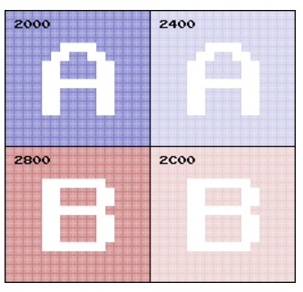
 |  |  | PPU D0 <> | |26 56| |  |  | |26 56| | <- PPU /A13
 |  |  | PPU D1 <> | |27 57| |  |  | |27 57| | <> PPU D7
 |  |  | PPU D2 <> | |28 58| |  |  | |28 58| | <> PPU D6
 |  |  | PPU D3 <> | |29 59| |  |  | |29 59| | <> PPU D5
 |  |  | +5V -- | |30 60| |  |  | |30 60| | <> PPU D4
 |  |  |  | ------- |  |  | -------

gpio
 |  | JP1

 | 1 |  | x | x | 2
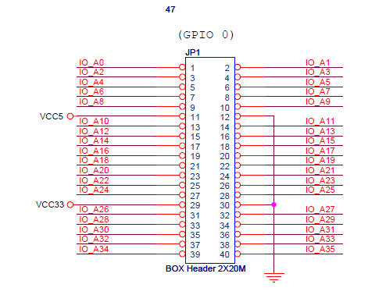
 | 3 |  | x | x | 4

 | 5 |  | x | x | 6

 | 7 |  | x | x | 8

 | 9 |  | x | x | 10

VCC5 | 11 |  | x | x | 12 | GND

 | 13 |  | x | x | 14

 | 15 |  | x | x | 16

 | 17 |  | x | x | 18

 | 19 |  | x | x | 20

 | 21 |  | x | x | 22

 | 23 |  | x | x | 24

 | 25 |  | x | x | 26

 | 27 |  | x | x | 28

VCC33 | 29 |  | x | x | 30 | GND

 | 31 |  | x | x | 32

 | 33 |  | x | x | 34

 | 35 |  | x | x | 36

 | 37 |  | x | x | 38

 | 39 |  | x | x | 40

